Лист1
 |  |  |  |  |  |  |  |  |  |  | 1. Знайшли валовий випуск. |  |  |  | x1 = x11 + x12 + y1
 |  |  |  |  |  |  |  |  |  |  |  |  |  |  | x2 = x21 + x22 + y2

 |  |  |  |  |  |  |  |  |  |  | 2. Конфіцієнти матеріальних витрат xij=aij *xj

 |  |  |  |  |  |  |  |  |  |  | a11= | 0.36734693878 |  | a12= | 0.2619047619
 |  |  |  |  |  |  |  |  |  |  | a21= | 0.22448979592 |  | a22= | 0.33333333333

 |  |  |  |  |  |  |  |  |  |  | Технологічна матриця
 |  |  |  |  |  |  |  |  |  |  | A= | 0.36734693878 | 0.2619047619 |  | А - продуктивна, тому що: |  |  | A is non-negative |  | A is non-decomposable |  |  | Sum(Row_i) < 1
 |  |  |  |  |  |  |  |  |  |  |  | 0.22448979592 | 0.33333333333

 | Випуск Витрати |  | Розподіл випуску між галузями |  | Кінцева продукція споживання | Валовий випуск |  |  |  |  | 3.Знайдемо матр. повних затрат S=(E-A)^-1 |  |  |  |  |  |  |  | det
 |  |  | Промислов. | С/г |  |  |  |  |  |  |  |  |  |  |  | E-A= | 0.63265306122 | -0.2619047619 | 0.36297376093 | !=0-обернена існує
 | Розподіл і-ої галузі на потреби інших галузей |  | 900 | 550 | 1000 | 2450 |  |  |  |  |  |  |  |  |  |  | -0.22448979592 | 0.66666666667
 |  |  | 550 | 700 | 850 | 2100
 | Додана вартість |  | 0.4 | 0.5 |  |  |  |  |  |  | Вектор цін P=S*V |  |  |  |  | S= | 1.8366800535 | 0.72155287818
 |  |  | 0.5 |  |  |  |  |  |  |  | Р= | 1.0439089692 |  |  |  |  | 0.61847389558 | 1.7429718876 |  |  | S^T | 1.8366800535 | 0.61847389558
 |  |  |  |  |  |  |  |  |  |  |  | 1.160107095 |  |  |  |  |  |  |  |  |  | 0.72155287818 | 1.7429718876
 |  |  |  |  |  |  |  |  |  |  |  |  |  |  |  | Матриця S невід'ємна

 |  |  |  |  |  |  |  |  |  |  |  | 0.3 | 0.3 | 0.2
 |  |  |  |  |  |  |  |  |  |  | A= | 0.2 | 0.15 | 0.1
 |  |  |  |  |  |  |  |  |  |  |  | 0.15 | 0.4 | 0.25

 |  |  |  |  |  |  |  |  |  |  | y= | 25 | 45 | 85

 |  |  |  |  |  |  |  |  |  |  | Власні числа
 |  |  |  |  |  |  |  |  |  |  | lambda1= | 0.01394
 |  |  |  |  |  |  |  |  |  |  | lambda2= | 0.02723
 |  |  |  |  |  |  |  |  |  |  | lambda3= | 0.65884

 |  |  |  |  |  |  |  |  |  |  | Коефіцієнти характеристичного поліному
 |  |  |  |  |  |  |  |  |  |  | −λ3+0,7⋅λ2−0,0275⋅λ+0,00025

 |  |  |  |  |  |  |  |  |  |  | Число Фробеніуса є найбільшим дійсним додатним серед простих коренів характеристичного рівняння матриці А
 |  |  |  |  |  |  |  |  |  |  | 0.65884 | <1 | А продуктивна
Для знаходження правого вектора Фробеніуса потрібно вибрати з матриці V власних векторів той вектор, що відповідає числу Фробеніуса у матриці E.
 |  |  |  |  |  |  |  |  |  |  | Правий вектор Фробеніуса |  |  |  | Лівий вектор Фробеніуса
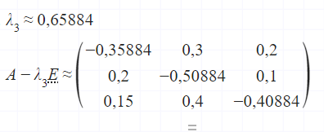
Для знаходження лівого вектора Фробеніса потрібно повторити дії знаходження власних векторів та виведення вектора, відповідного числу Фробеніуса, але уже для транспонованої матриці до A.
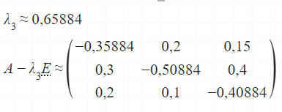

 | Дослідити на збіжність суму ряду

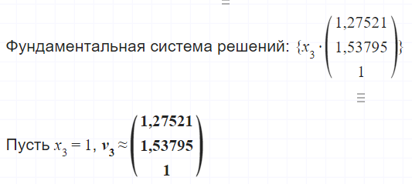
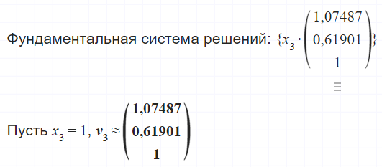
 | Для того, щоб дослідити на збіжність суму ряду 𝐸+𝐴+𝐴2+...+𝐴𝑁
 | до матриці повних витрат B, потрібно організувати цикл знаходження N,
 | у якому поступово перевіряти, чи максимальний елемент матриць не менший 0.01.

 |  | 1 | 0 | 0 |  |  | -0.7 | 0.3 | 0.2
 | Е= | 0 | 1 | 0 |  | A-E= | 0.2 | -0.85 | 0.1
 |  | 0 | 0 | 1 |  |  | 0.15 | 0.4 | -0.75

 |  | 0.3 | 0.3 | 0.2 |  |  | -0.12 | -0.085 | -0.06
 | A= | 0.2 | 0.15 | 0.1 |  | A^2-A= | -0.095 | -0.0275 | -0.02 |  | Матриця повних витрат В=(E-A)^-1 |  |  |  |  | Вектор кінцевого споживання продукції
 |  | 0.15 | 0.4 | 0.25 |  |  | 0.0125 | -0.195 | -0.1175
 |  |  |  |  |  |  |  |  |  |  |  | 1.8258212376 | 0.9320091673 | 0.61115355233 |  |  | 25 |  |  | 1 | 0 | 0
 |  | 0.18 | 0.215 | 0.14 |  |  |  |  |  |  | В= | 0.50420168067 | 1.512605042 | 0.33613445378 |  | y= | 45 |  | Е= | 0 | 1 | 0
 | A^2= | 0.105 | 0.1225 | 0.08 |  |  |  |  |  |  |  | 0.63407181054 | 0.99312452254 | 1.6348357525 |  |  | 85 |  |  | 0 | 0 | 1
 |  | 0.1625 | 0.205 | 0.1325
 |  |  |  |  |  |  |  |  |  |  | Вектор кінцевого випуску |  |  | x=В*у |  |  |  |  |  | 0.7 | -0.3 | -0.2
 |  |  |  |  |  |  |  |  |  |  |  |  |  |  |  |  |  |  | Е-А= | -0.2 | 0.85 | -0.1
 |  |  |  |  |  |  |  |  |  |  | 139.53399542 |  |  |  |  |  |  |  |  | -0.15 | -0.4 | 0.75
 |  |  |  |  |  |  |  |  |  |  | 109.24369748
 |  |  |  |  |  |  |  |  |  |  | 199.50343774

 |  | …..

 |  |  |  |  |  |  |  |  |  | Converges!

